外部設計書
外部設計書 |  |  |  |  |  | 画面名 |  | タスク登録画面 |  |  |  | 作成者 | 岡本太一 |  |  | 更新者
 |  |  |  |  |  | システム名 |  | Sol-ty |  |  |  | 作成日 | 2022-06-06 |  |  | 更新日
 |  |  |  |  |  | 備考

 | 画面設計
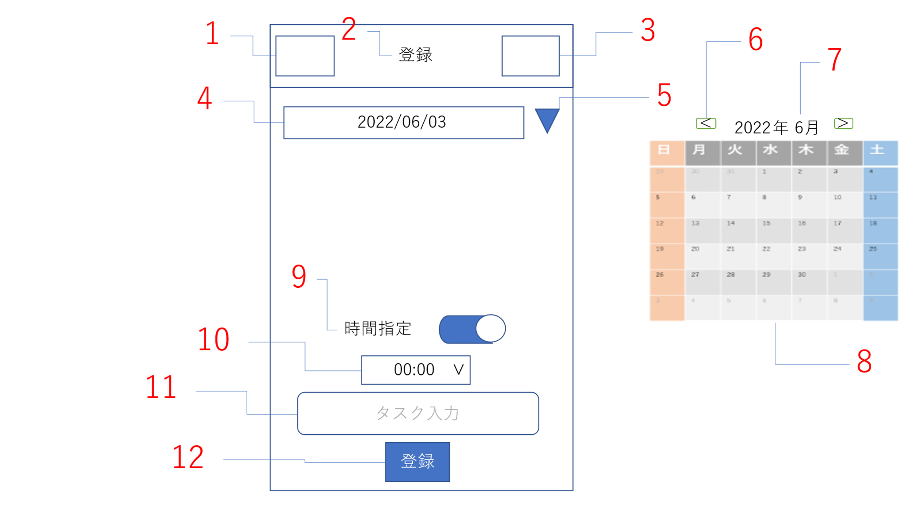

 | 機能設計 |  | ページロード
 |  |  |  | ページロード時に以下の処理を行う

 |  |  |  | ページが読み込まれた際、現在の日付や受け渡された日付を「4 指定日付表示」で表示する。
 |  |  |  | それをもとにカレンダーを作成し、日付は選択されたものがわかるように強調表示しておく。
 |  |  |  | カレンダーを隠しておく。

 |  | 1 | ハンバーガーメニュー
 |  |  |  | ハンバーガーメニューを表示する。押された項目の画面に遷移する。
 |  | 2 | タイトル表示
 |  |  |  | ぺージのタイトルを表示する。
 |  | 3 | ログアウト
 |  |  |  | ボタンが押された際、ログインページに遷移する
 |  | 4 | 指定日付表示
 |  |  |  | カレンダーから遷移した場合、選択された日付を表示する。登録ページから遷移した場合は当日の日付を表示する。
 |  | 5 | カレンダー表示
 |  |  |  | クリックされた際、隠れているカレンダーを表示する。
 |  | 6 | カレンダー月変更
 |  |  |  | 左をクリックしたら先月、右をクリックしたら来月のカレンダーを表示する。
 |  | 7 | カレンダー年月表示
 |  |  |  | 現在カレンダーとして表示されている年と月を表示する。「6 カレンダー月変更」で変更があったら書き換える
 |  | 8 | カレンダー
 |  |  |  | 指定された月のカレンダーを表示する。
 |  | 9 | 時間指定ON/OFF
 |  |  |  | 時間指定を行うかを設定できる。設定をONにしたらプルダウンが表示される。
 |  | 10 | 時間指定
 |  |  |  | タスクの終了時刻を設定する。
 |  | 11 | タスク入力
 |  |  |  | 入力した文字列をタスクとして登録する。
 |  | 12 | 登録ボタン
 |  |  |  | 設定されたタスクと時間などをデータベースへ登録する。

 | 項目定義書

 | No |  | 物理名 |  | 論理名 |  | 画面型 |  | データ型 | min | max | DBテーブル |  | DBカラム | 備考
 |  | 1 | hamburger |  | ハンバーガーメニュー |  | ham
 |  | 2 | title |  | タイトル |  | h2
 |  | 3 | logout |  | ログアウト |  | href
 |  | 4 | day |  | 指定日付表示 |  | text |  | String |  |  | Task |  | day
 |  | 5 | calendershow |  | カレンダー表示 |  | button
 |  | 6 | calenderchange |  | カレンダー月変更 |  | button
 |  | 7 | yyyymm |  | カレンダー年月表示 |  | Text
 |  | 8 | calender |  | カレンダー |  | table
 |  | 9 | timecheck |  | 時間指定ON/OFF |  | input |  |  |  |  |  |  |  | ON/OFFによって時間指定表示を切り替える
 |  | 10 | settime |  | 時間指定 |  | select |  | int |  |  | Task |  | time
 |  | 11 | taskinput |  | タスク入力 |  | Textbox |  | String | 1 | 32 | Task |  | content | サイズ変更の可能性あり
 |  | 12 | taskregist |  | 登録ボタン |  | submit |  |  |  |  |  |  |  | ユーザー情報と紐づけてデータを登録する

